통합테스트
* 기본 흐름 통합 테스트 입니다.

통합 테스트

프로젝트 |  |  |  | 수집 데이터 기반 BERT 질의응답 | 단계 | 테스트
시스템 |  |  |  | Asia Q&A | Version | 0.9.1
작성자 |  |  |  | 개발의 민족 | 시행자 | 개발의 민족
작성일자 |  |  |  | 2022-06-13 | 시행일자 | 2022-06-13

테스트 시나리오 목적
대한민국의 정보에 대한 MRC를 활용하여 질의응답을 진행한다.
테스트 시나리오
TS STEP | 내용
TS_ID_010-01 | 주소창에 INDEX 페이지 URL(http://127.0.0.1:8000/qa)을 입력하면 INDEX 페이지(index.html)를 출력한다.
TS_ID_010-02 | INDEX 페이지에 보여지는 총 15개의 국가 중에 대한민국을 클릭한다.
TS_ID_010-03 | INDEX 페이지 대한민국을 클릭시 뜨는 모달창에 대한민국 질의응답 시작 버튼을 클릭하면 COUNTRY(http://127.0.0.1:8000/qa/country/?country=%EB%8C%80%ED%95%9C%EB%AF%BC%EA%B5%AD)페이지로 이동한다.
TS_ID_020-01 | COUNTRY 페이지(country.html)에 대한민국 본문의 내용과 질문 내용을 입력한 후 답변찾기 버튼을 클릭한다. - 본문 : DB에서 불러온 대한민국 본문(projecta_db의 context 테이블에 대한민국의 text) - 질문 : 대한민국의 정치 형태는?
TS_ID_020-02 | 답변 찾기 버튼을 클릭시(TS_ID_020-01 참고) MRC에서 정답을 불러와 질문과 정답을 COUNTRY 페이지에 출력한다. - 질문 : 대한민국의 정치 형태는? - 정답 : 민주공화제

화면 ID | TS STEP | CASE | 테스트항목 |  | 기대결과 |  | PASS/ FAIL | 비고
QA_UI_010 | TS_ID_010-01 | TC_ID_010-01 | 베너 이미지 슬라이드가 매끄럽게 연결되는가? |  | 질의응답 안내 메시지와 이미지 슬라이스가 작동한다. |  | PASS
 |  |  |  |  | 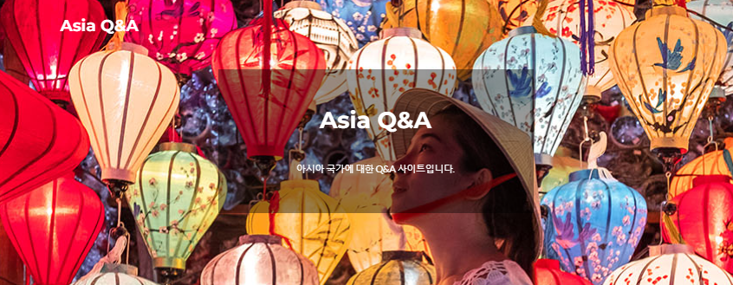
 |  | TC_ID_010-02 | 국가 이미지가 출력되는가? |  | 총 15개의 아시아 국가 이미지가 출력된다. |  | PASS
 |  |  |  |  | 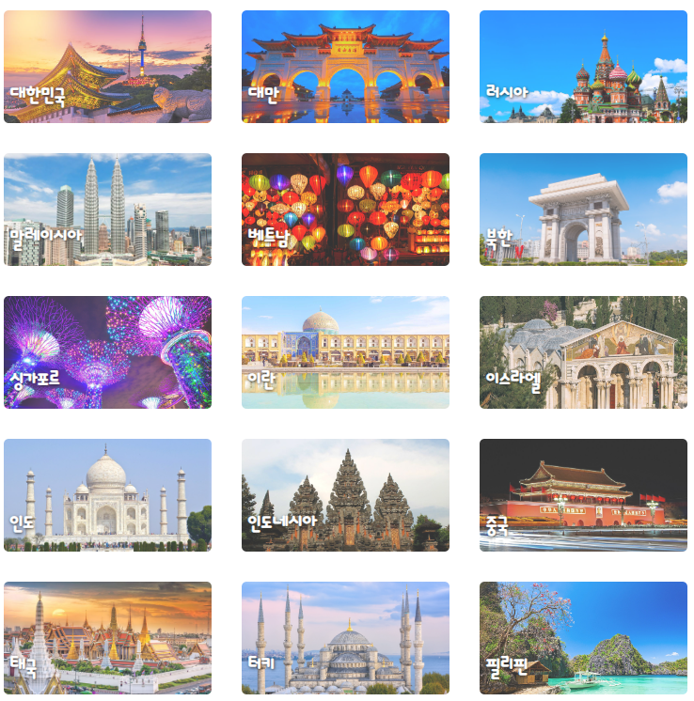
 |  | TC_ID_010-03 | 국가 이미지 hover 효과가 나타나는가? |  | 국가 이미지에 마우스를 두면 hover 효과가 발생한다. |  | PASS
 |  |  |  |  |  
 | TS_ID_010-02 | TC_ID_010-04 | 대한민국 클릭시 모달창이 출력되는가? |  | 국가 이미지를 클릭하면 모달창이 출력된다. |  | PASS
 |  |  |  |  | 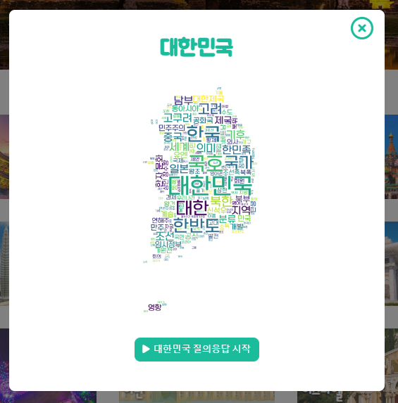
 | TS_ID_010-03 | TC_ID_010-05 | 모달창 출력 후 X를 클릭시 닫히는가? |  | 모달창의 X를 클릭하면 창이 닫힌다. |  | PASS

 |  | TC_ID_010-06 | 모달창에 해당 대한민국의 워드 클라우드가 출력되는가? |  | 모달창에 클릭한 국가의 워드클라우드가 출력된다. |  | PASS

 |  | TC_ID_010-07 | 띄워진 모달창 질의응답 시작 버튼을 클릭시 페이지 이동이 잘 되는가? |  | 모달창에 질의응답 시작 버튼을 클릭하면 COUNTRY 페이지로 이동한다. |  | PASS
 |  |  |  |  | 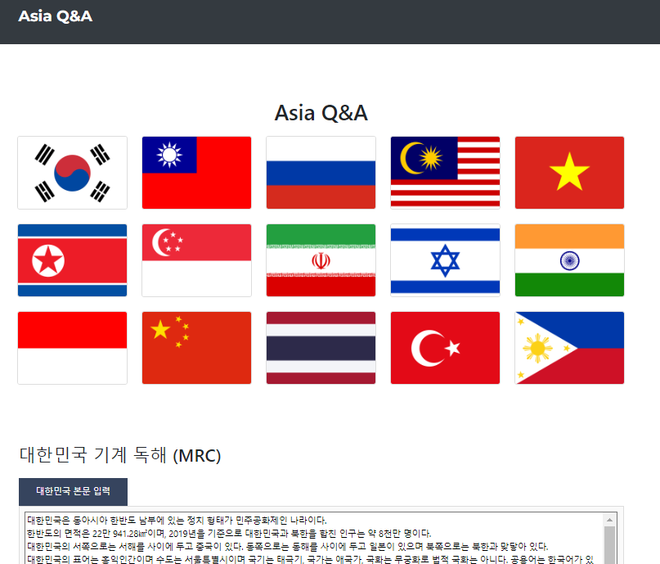 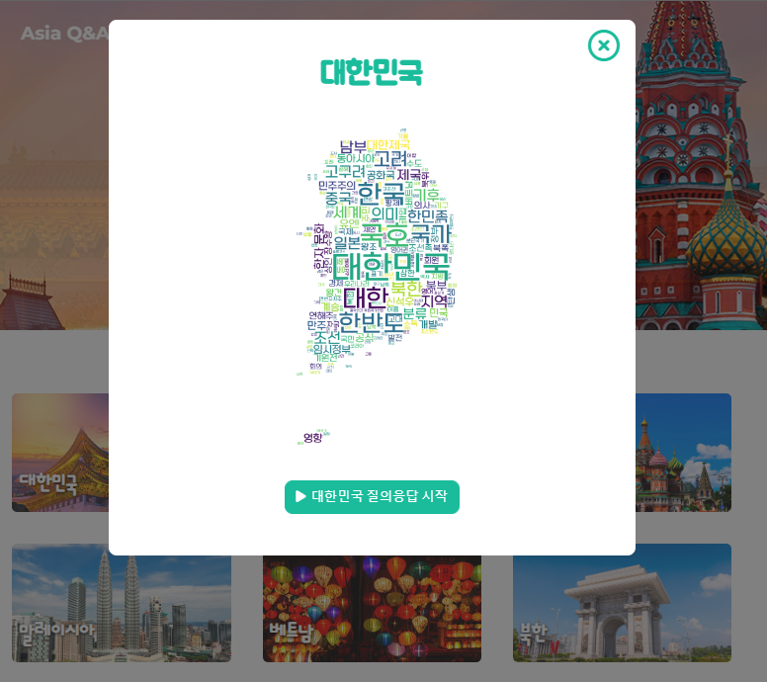
QA_UI_020 | TS_ID_020-01 | TC_ID_020-01 | 국가 본문 입력칸에 DB에서 불러온 대한민국의 context가 출력되는가? (DB : projecta_db의 context 테이블에 대한민국의 text) |  | DB에서 불러온 대한민국의 내용이 국가 본문 입력칸에 출력된다. |  | PASS
 |  |  |  |  | 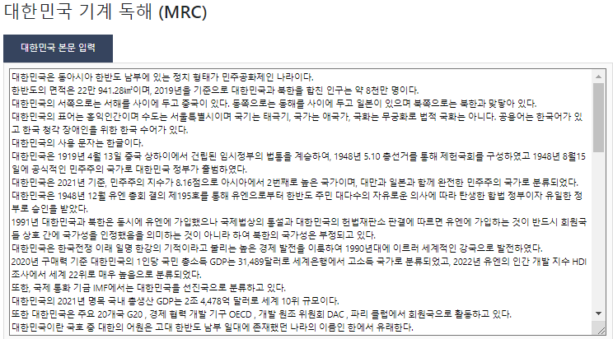
 |  | TC_ID_020-02 | DB에서 대한민국 질문 예시(questions)를 잘 불러오는가? (DB : projecta_db의 questions 테이블에 대한민국의 question) |  | DB에서 불러온 샘플 질문 리스트가 질문 예시에 출력된다. |  | PASS
 |  |  |  |  | 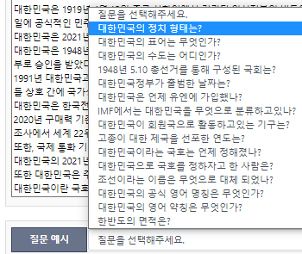
 |  | TC_ID_020-03 | 본문 입력 칸에 텍스트 입력이 가능한가? |  | 국가 본문 입력칸에 DB에서 불러온 내용 외의 텍스트가 입력된다. |  | PASS

 |  | TC_ID_020-04 | 질문 입력 칸에 텍스트 입력이 가능한가? |  | 질문 입력 칸에 텍스트가 입력된다. |  | PASS

 |  | TC_ID_020-05 | 질문 예시에서 질문 선택 후 질문 입력에 출력되는가? |  | DB에서 불러온 샘플 질문을 선택하면 질문 입력칸에 샘플 질문이 출력된다. |  | PASS

 |  | TC_ID_020-06 | 답변 찾기 버튼이 클릭되는가? |  | 답변 찾기 버튼이 클릭된다. |  | PASS

 |  | TC_ID_020-07 | 답변 찾기 버튼클릭 시 로딩 이미지가 출력되는가? |  | 답변 찾기 버튼을 클릭하면 MRC에서 정답을 불러올 동안 로딩 이미지가 출력된다. |  | PASS

 | TS_ID_020-02 | TC_ID_020-08 | 질문, 정답 칸에 해당 질문과 정답이 출력되는가? |  | MRC에서 불러온 정답과 사용자가 입력한 질문이 COUNTRY 페이지에 출력된다. |  | PASS

